Лист1
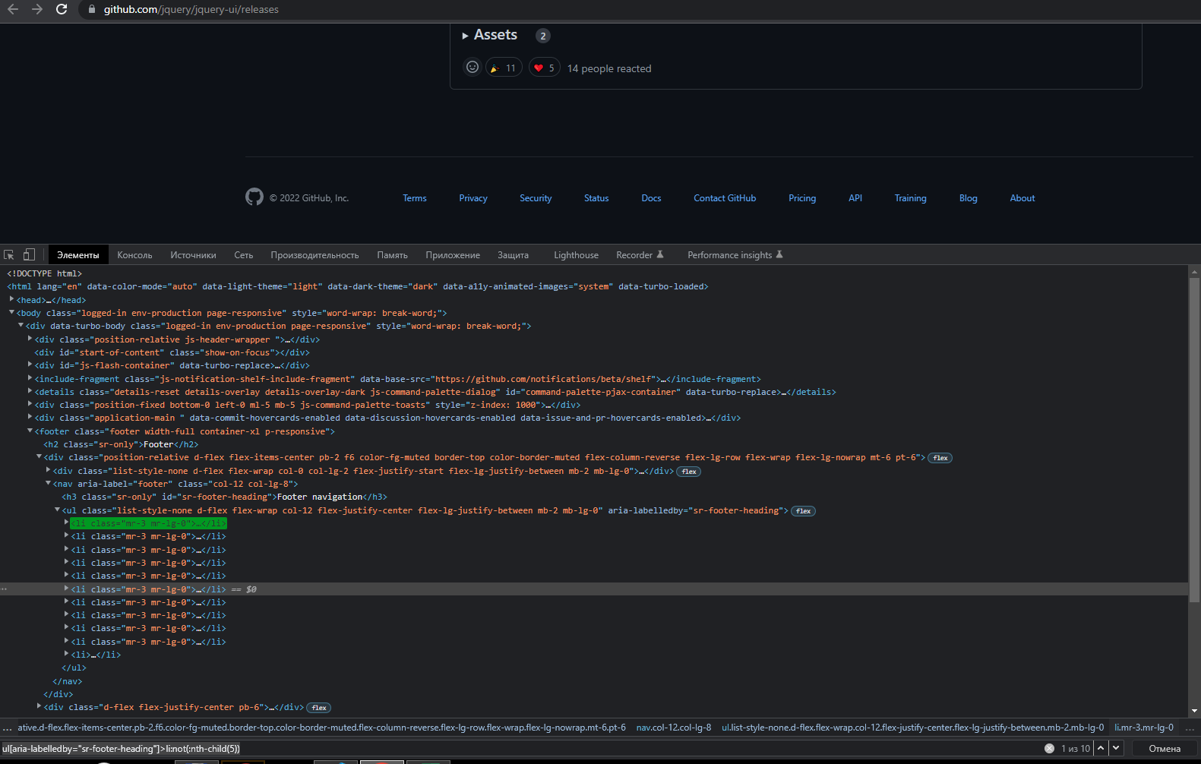
1. иерархические (вложенность — три элемента); |  | https://github.com/jquery/jquery-ui/releases
 | CSS | section div span a
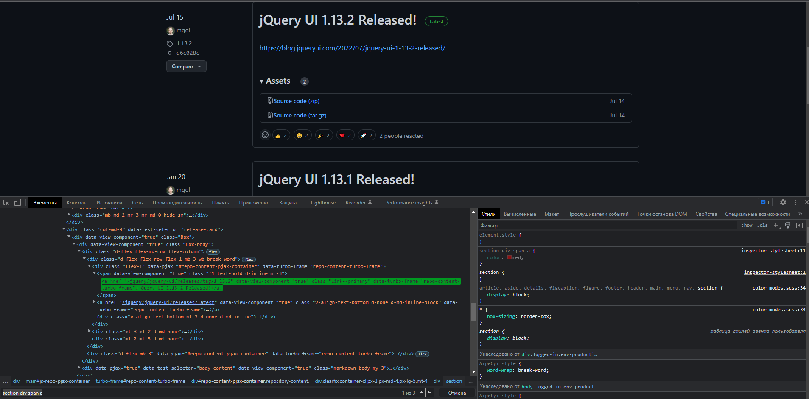

1. иерархические (вложенность — три элемента); |  | https://github.com/jquery/jquery-ui/releases
 | xpath | //section//div//span//a
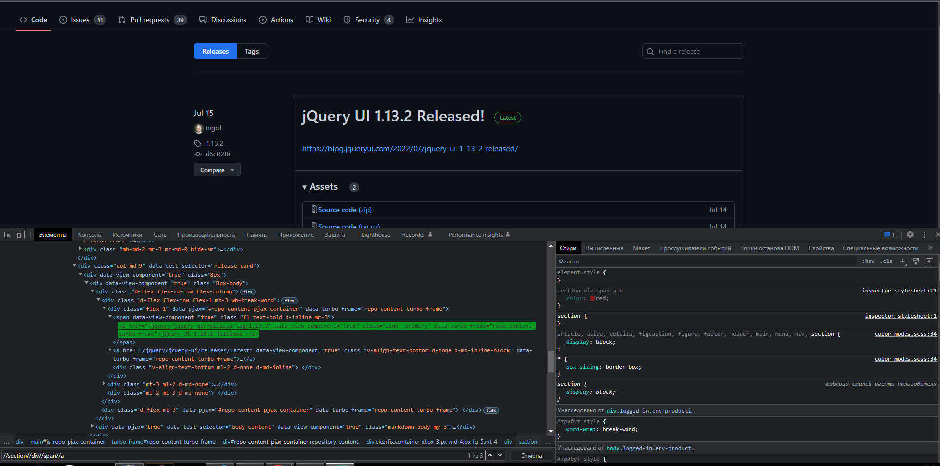

 |  | https://github.com/jquery/jquery-ui/releases
2. по атрибутам: класс, идентификатор, имя; | CSS | [class="mr-3 mr-lg-0"]
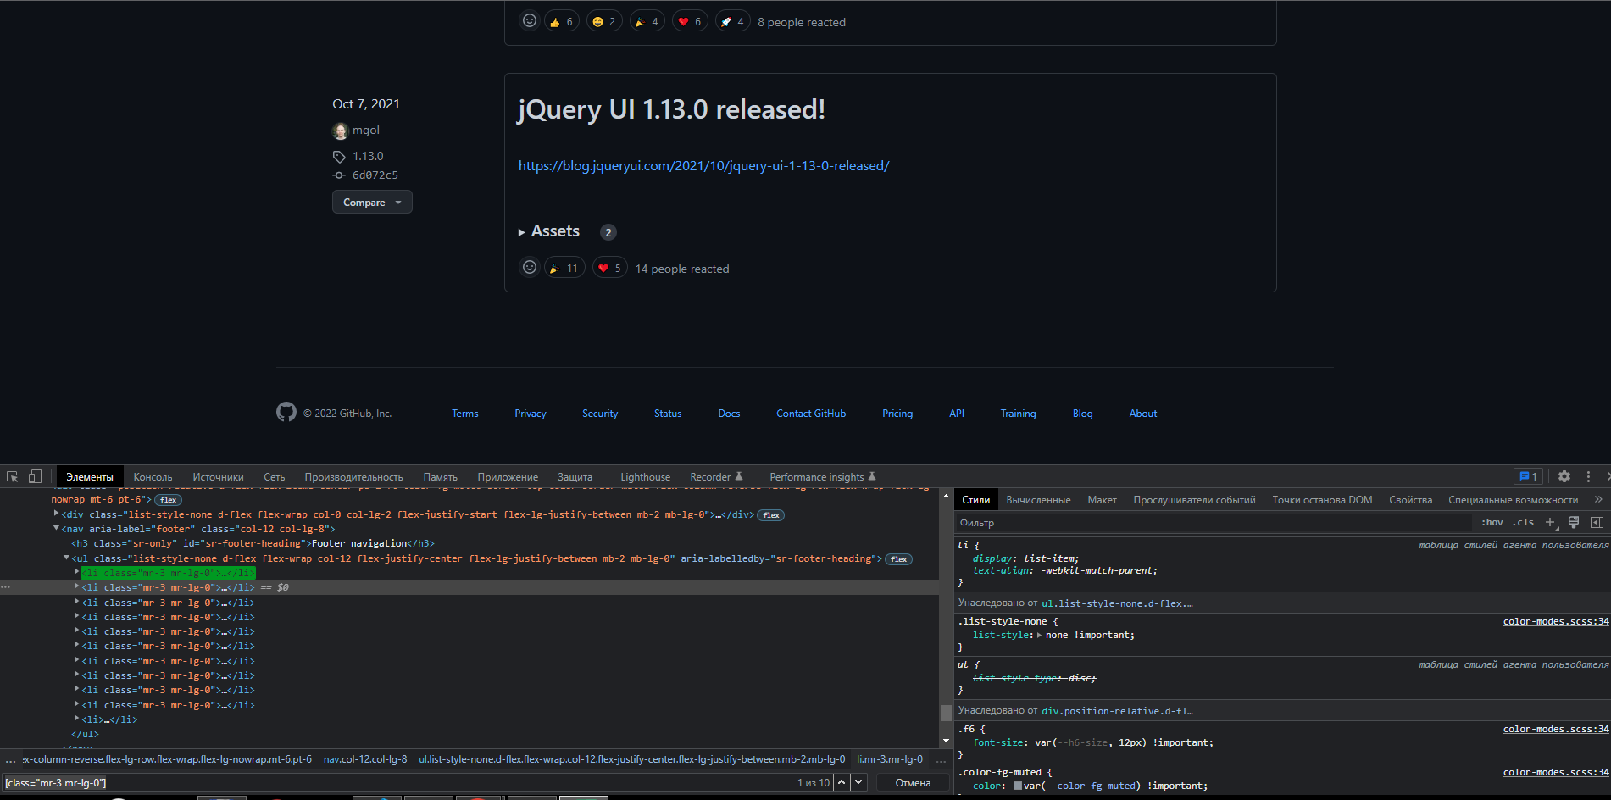

 |  | https://github.com/jquery/jquery-ui/releases
2. по атрибутам: класс, идентификатор, имя; | xpath | //*[@class="mr-3 mr-lg-0"]
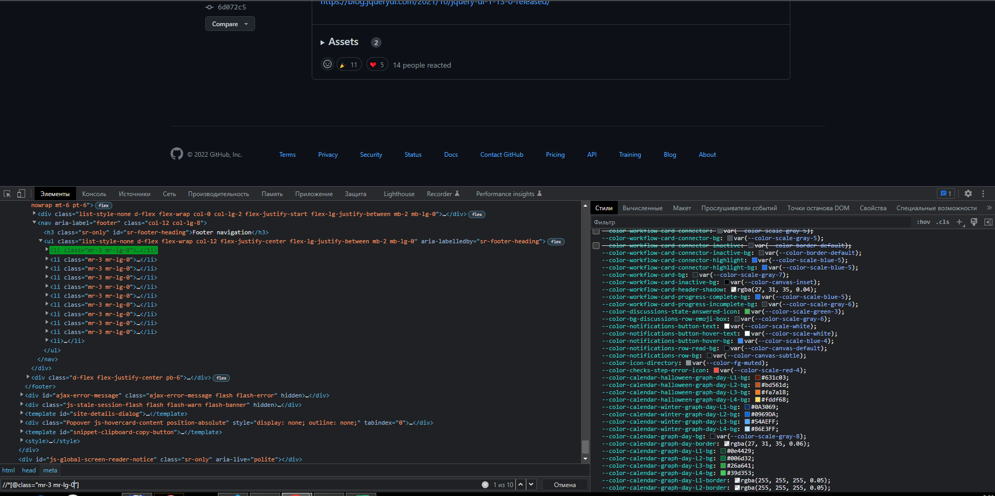

 |  | https://github.com/jquery/jquery-ui/releases
2. по атрибутам: класс, идентификатор, имя; | CSS | #jump-to-results
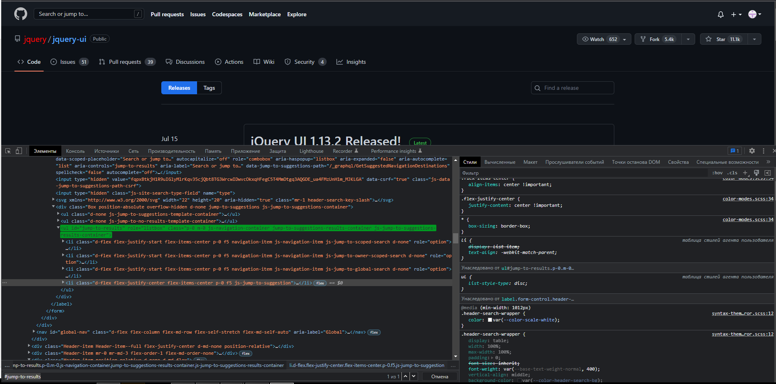

 |  | https://github.com/jquery/jquery-ui/releases
2. по атрибутам: класс, идентификатор, имя; | xpath | //*[@id="jump-to-results"]
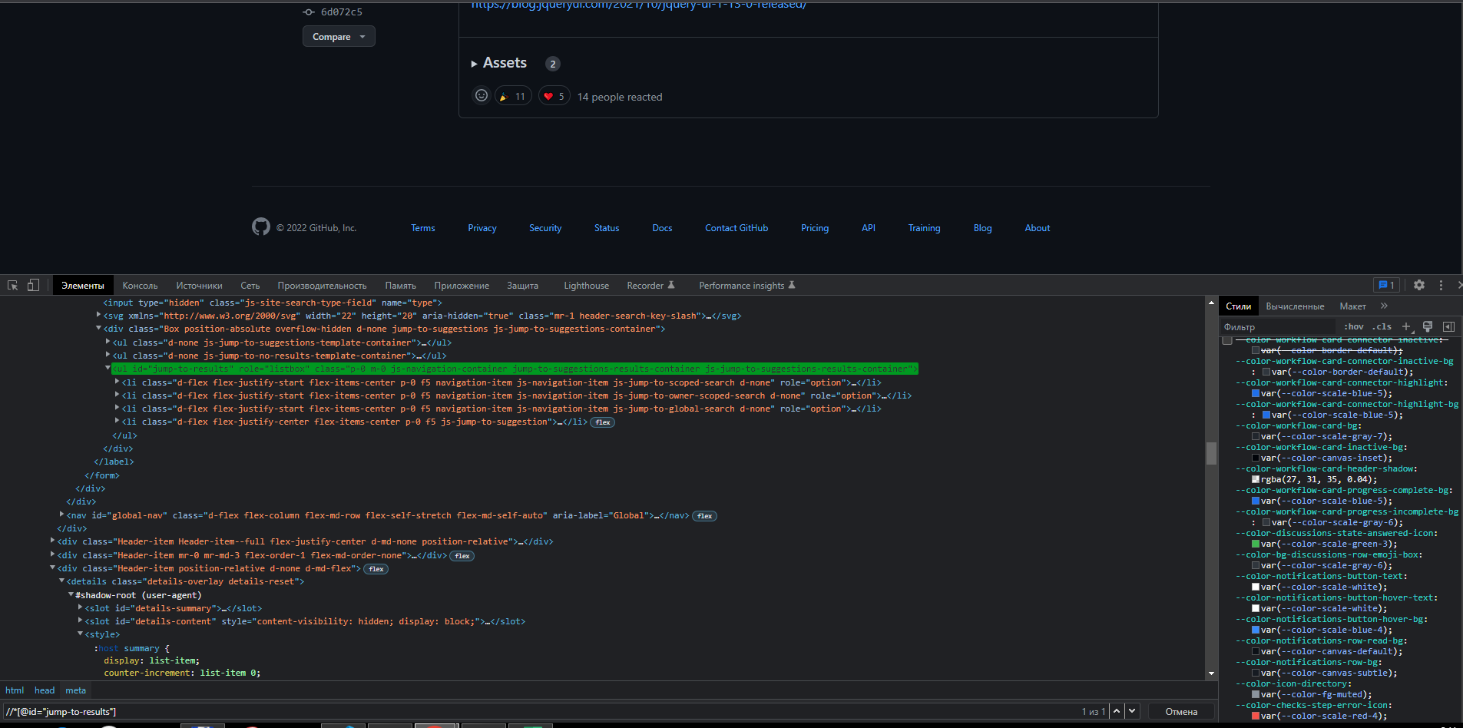

 |  | https://github.com/jquery/jquery-ui/releases
2. по атрибутам: класс, идентификатор, имя; | CSS | [name="request-id"]
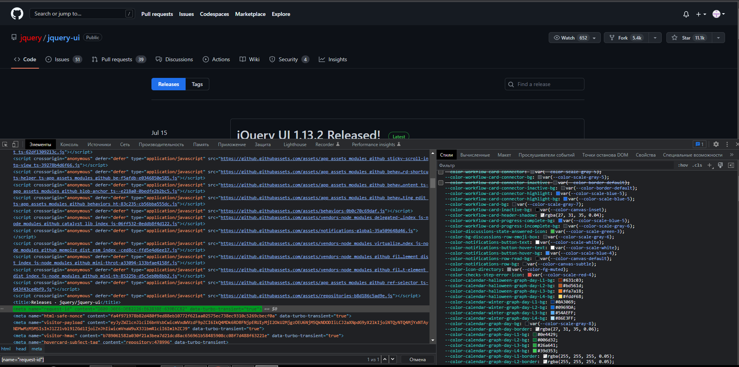

 |  | https://github.com/jquery/jquery-ui/releases
2. по атрибутам: класс, идентификатор, имя; | xpath | //*[@name="request-id"]
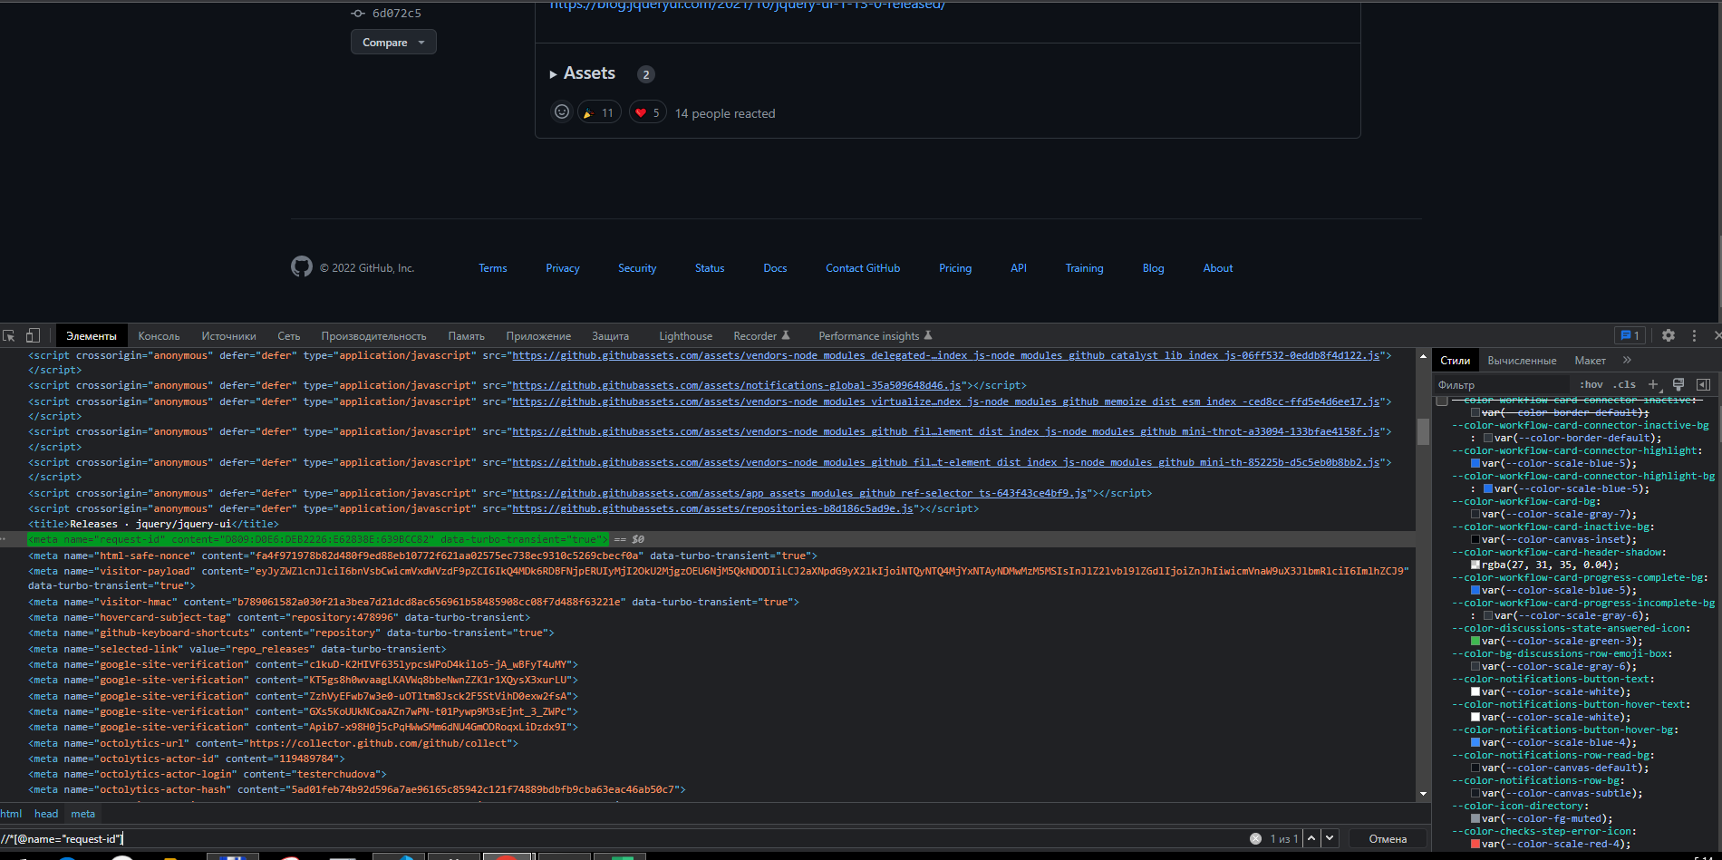

 |  | https://github.com/jquery/jquery-ui/releases
3. по кастомным атрибутам: data-*; | CSS | [data-turbo-replace]
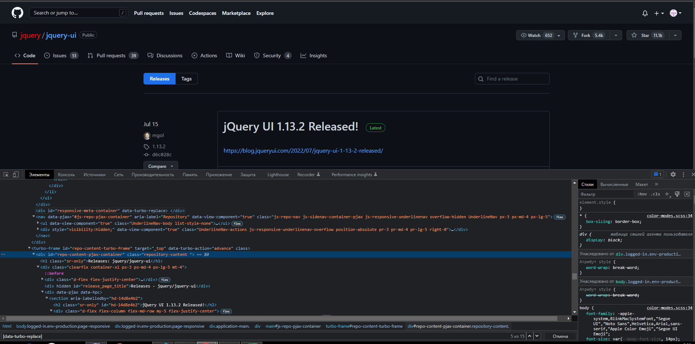

 |  | https://github.com/jquery/jquery-ui/releases
3. по кастомным атрибутам: data-*; | xpath | //*[@data-turbo-replace]
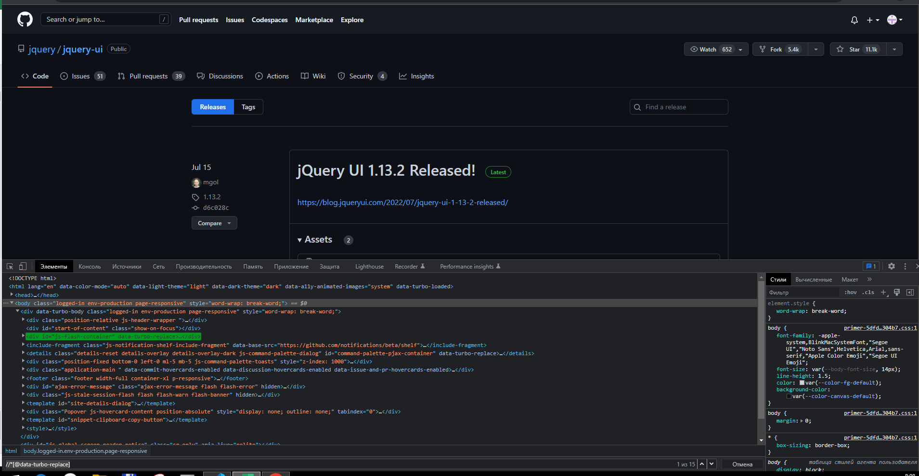

 |  | https://github.com/jquery/jquery-ui/releases
4. связка иерархического и атрибута (например, //div[@attr=””]) | css | section div span a.Link--primary
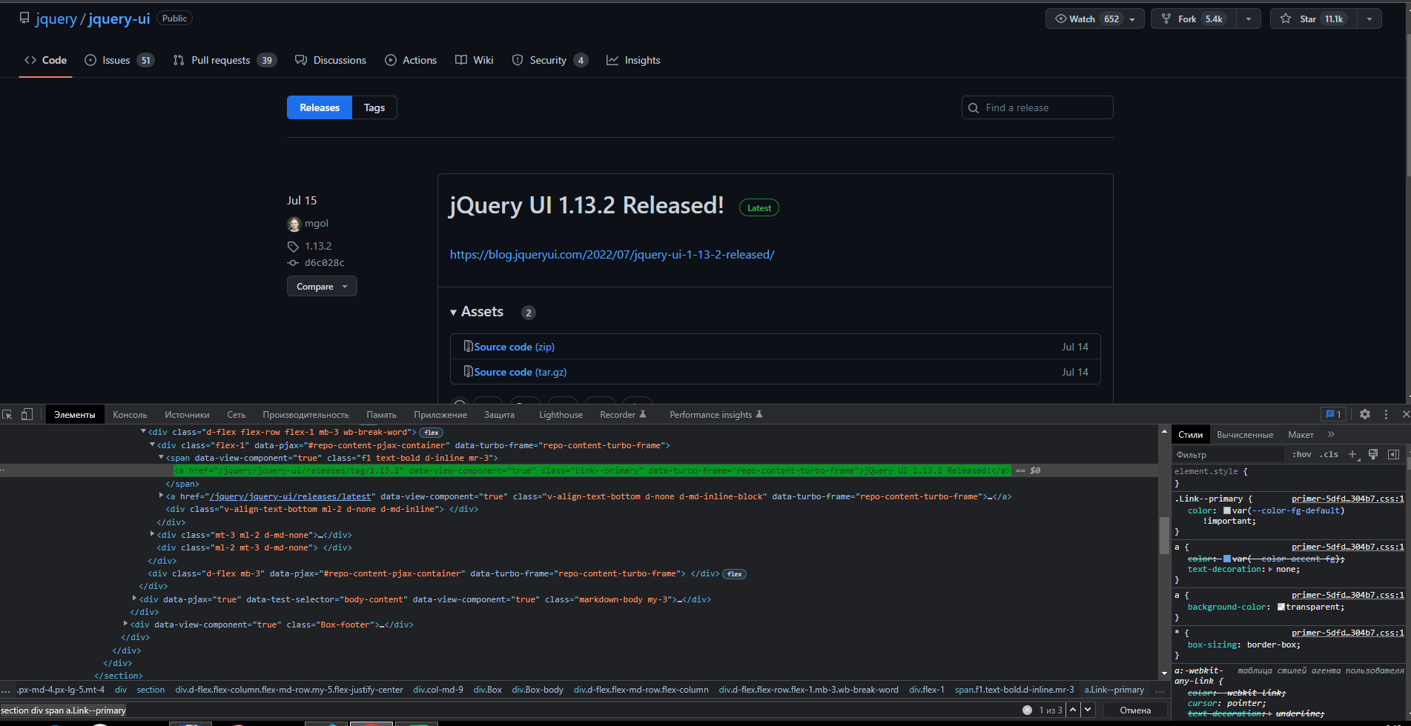

 |  | https://github.com/jquery/jquery-ui/releases
4. связка иерархического и атрибута (например, //div[@attr=””]) | xpath | //section//div//span//a[@class="Link--primary"]
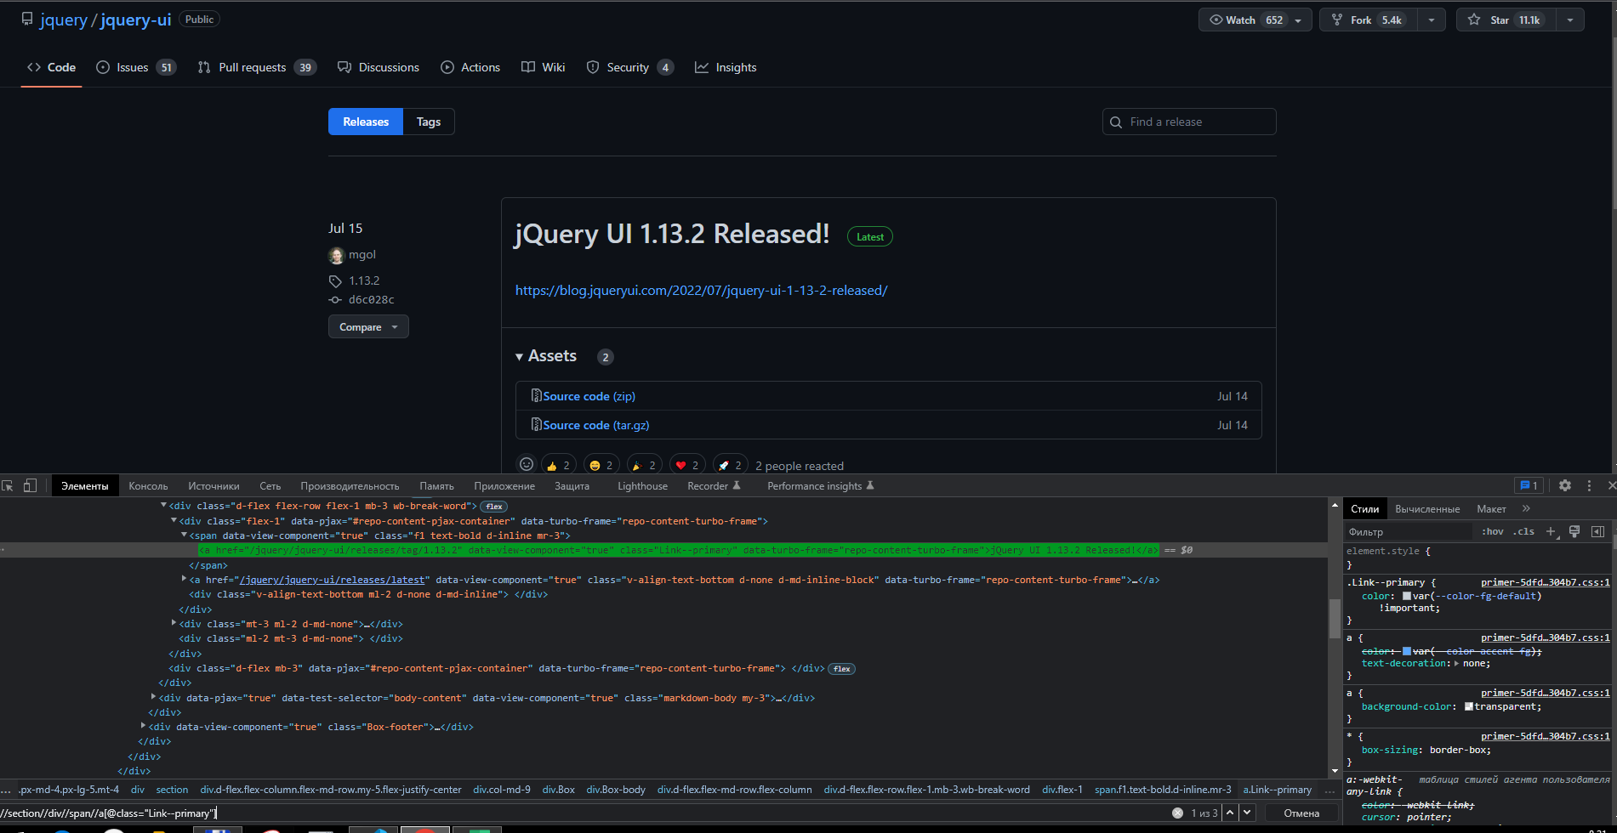

 |  | https://github.com/jquery/jquery-ui/releases
5. два разных локатора с поиском чайлда, парента и соседей (sibling и not-sibling); | css | div.js-header-wrapper > span
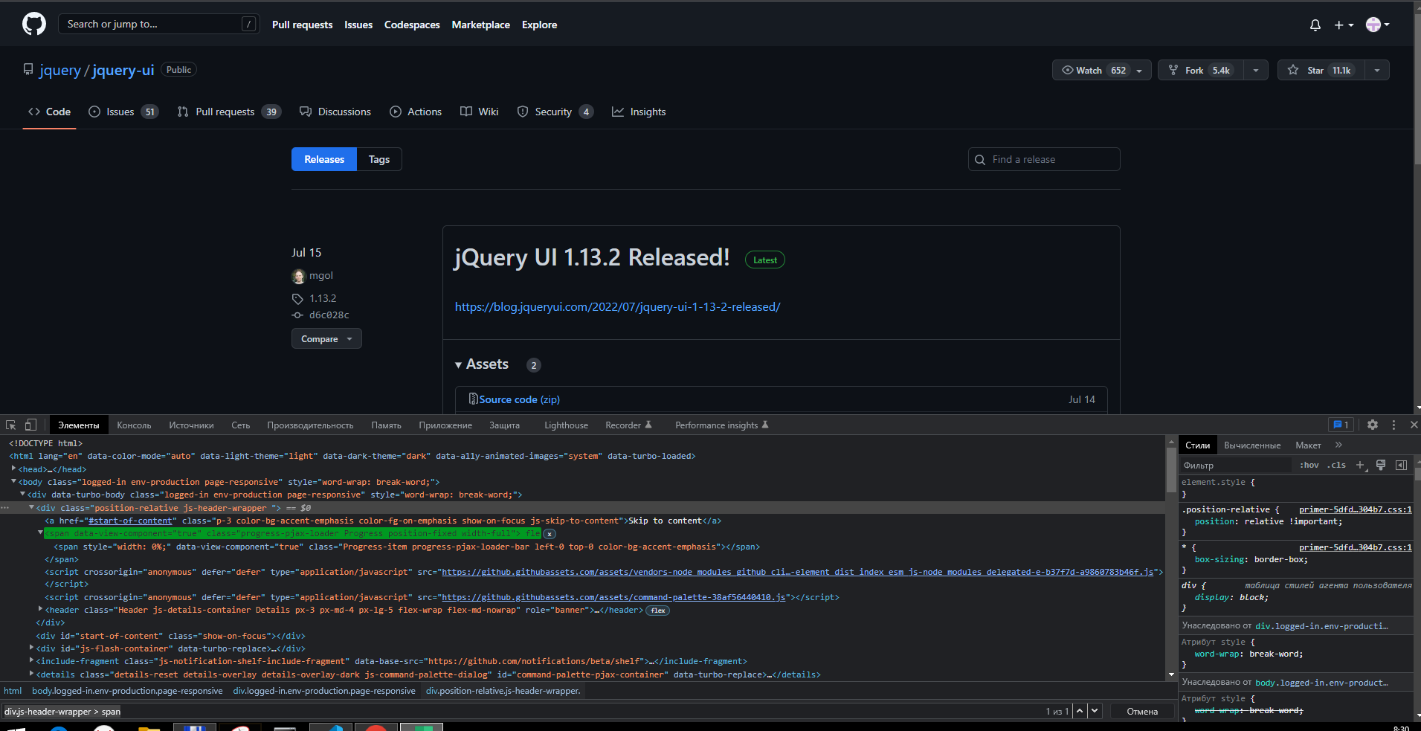

 |  | https://github.com/jquery/jquery-ui/releases
5. два разных локатора с поиском чайлда, парента и соседей (sibling и not-sibling); | xpath | //div[[contains(@class,"js-header-wrapper ")]/child::span
 |  | //div[contains(@class,"js-header-wrapper ")]/span
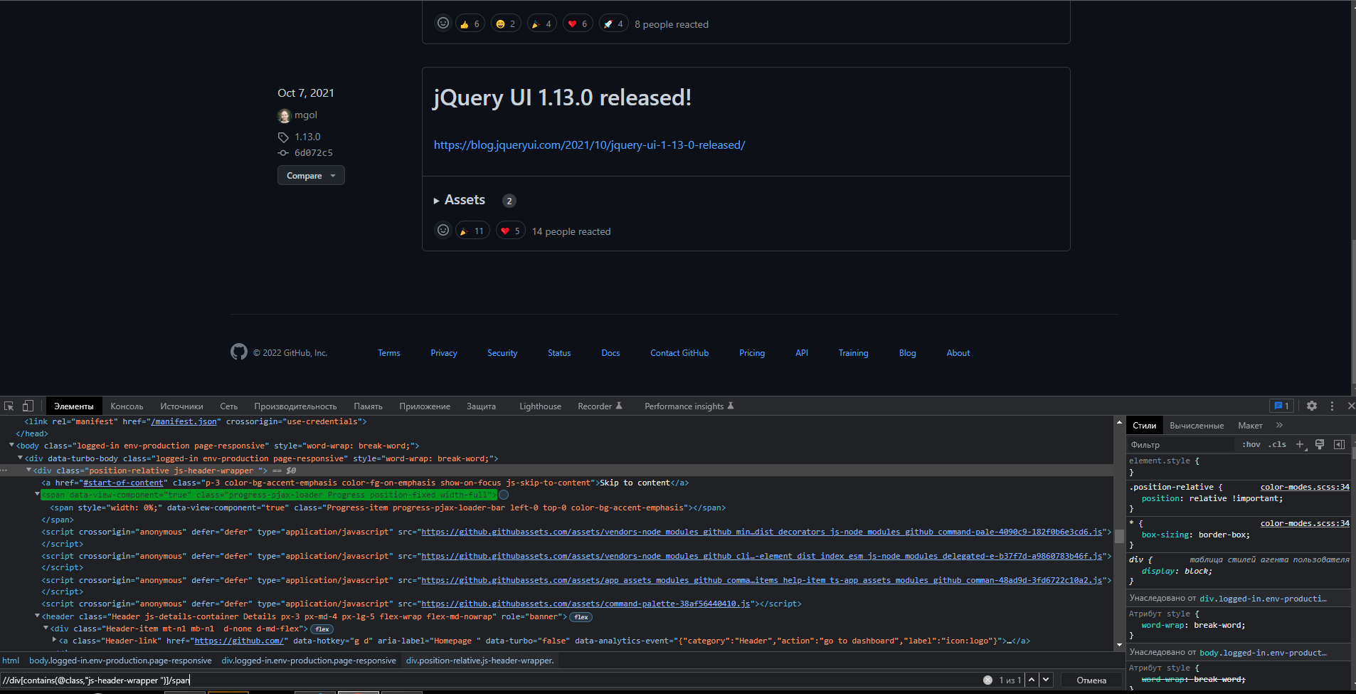

 |  | https://github.com/jquery/jquery-ui/releases
5. два разных локатора с поиском чайлда, парента и соседей (sibling и not-sibling); | xpath | //div[a[@aria-label="Homepage"]]
 |  | //a[@aria-label="Homepage"]/parent::div
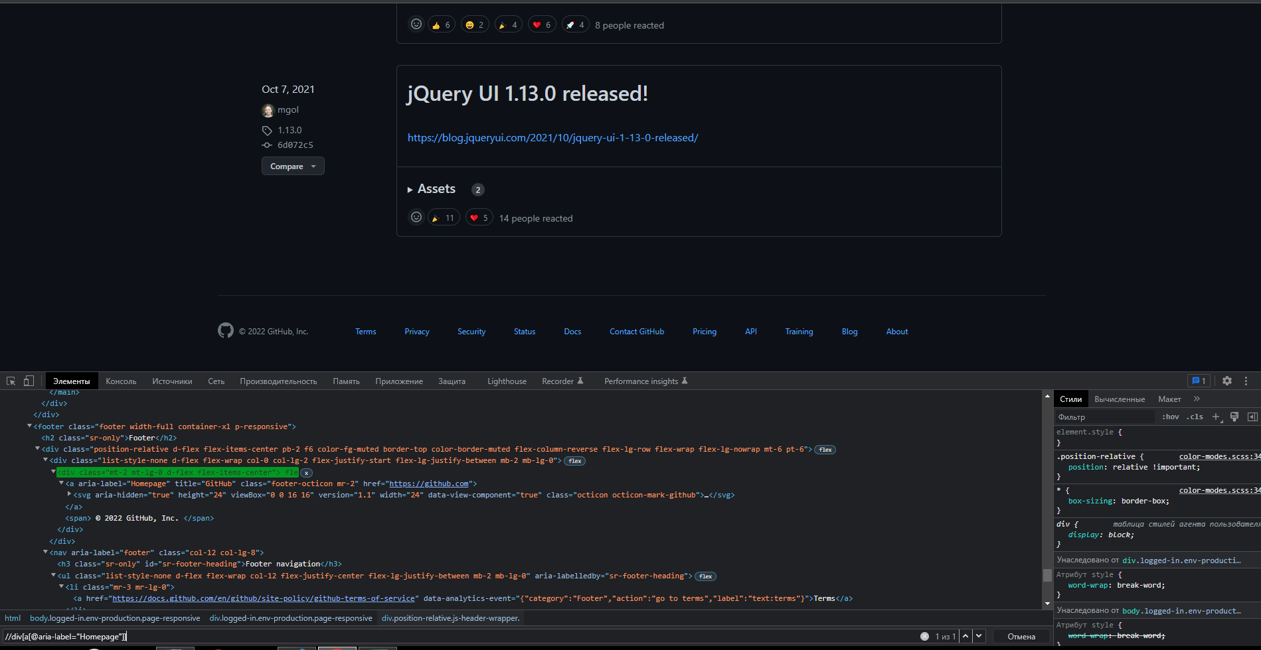

 |  | https://github.com/jquery/jquery-ui/releases
5. два разных локатора с поиском чайлда, парента и соседей (sibling и not-sibling); | css | ul[aria-labelledby='sr-footer-heading']>li:nth-child(2)+li
 |  | ul[aria-labelledby='sr-footer-heading']>li:nth-child(2)~li
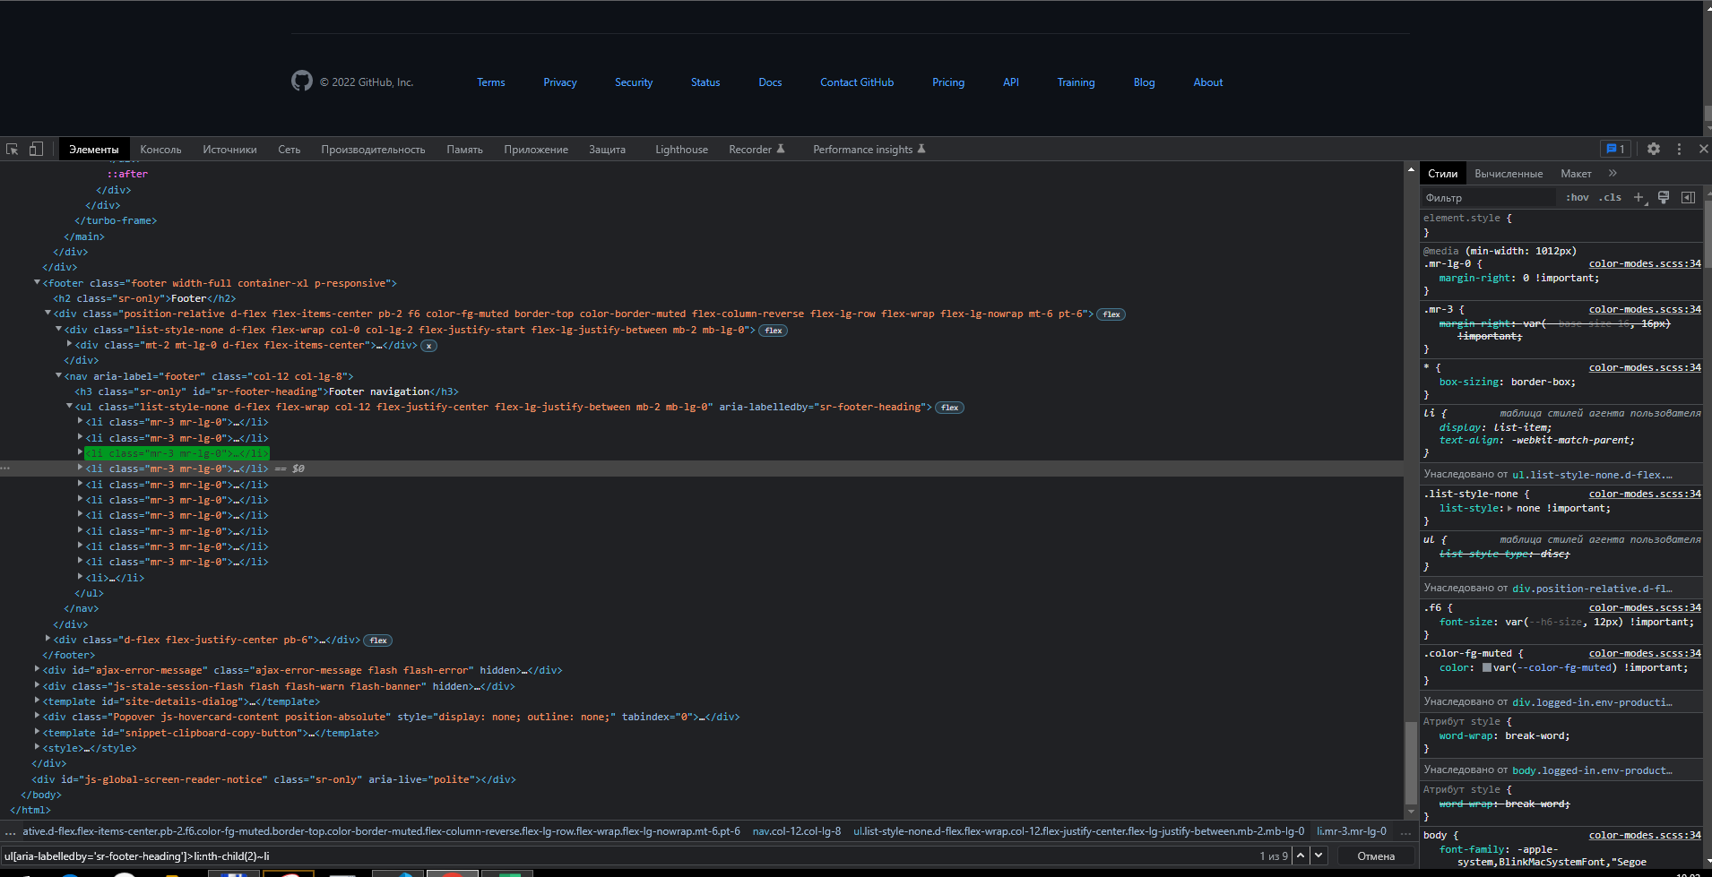

 |  | https://github.com/jquery/jquery-ui/releases
5. два разных локатора с поиском чайлда, парента и соседей (sibling и not-sibling); | xpath | //a[contains(@data-analytics-event,"text:privacy")]/parent::li/following-sibling::li
 |  | //a[contains(@data-analytics-event,"text:privacy")]/parent::li/following-sibling::li[1]
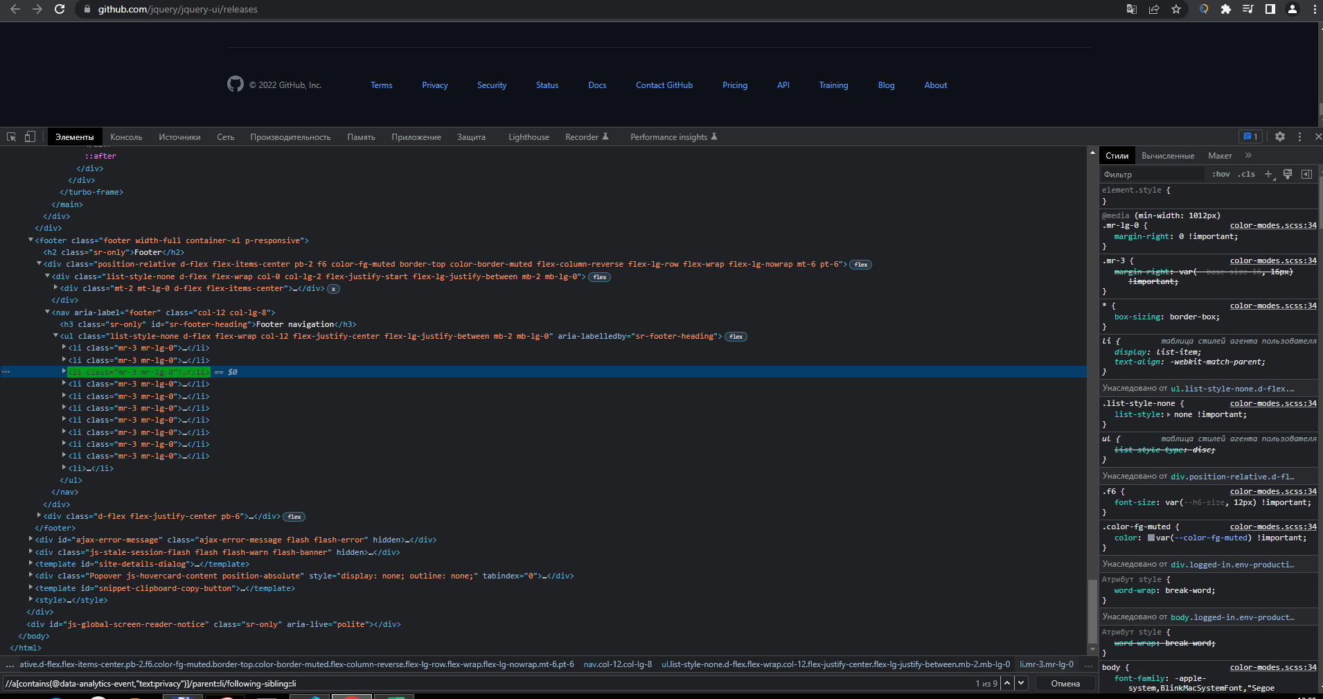

 |  | https://github.com/jquery/jquery-ui/releases
6. для xPath с использованием функций | xpath | //a[starts-with(text(),'jQuery')]

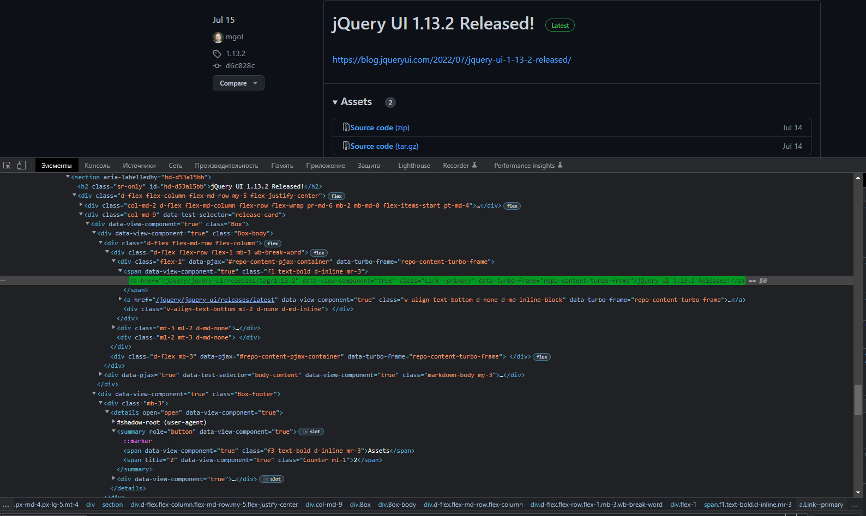

 |  | https://github.com/jquery/jquery-ui/releases
6. для xPath с использованием функций | xpath | //*[text()="Terms"]
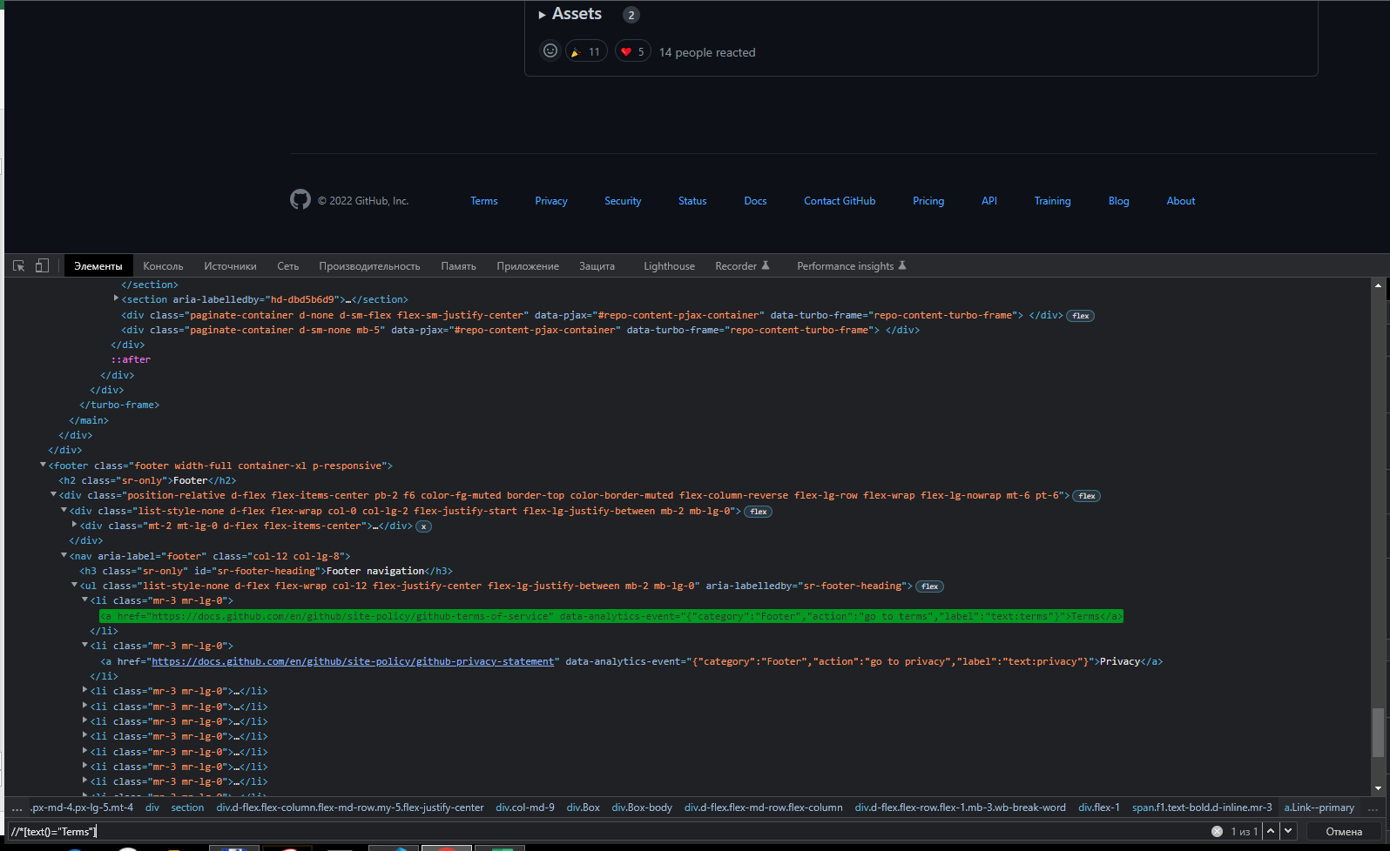

 |  | https://github.com/jquery/jquery-ui/releases
6. для xPath с использованием функций | xpath | //ul[@aria-labelledby='sr-footer-heading']/li[last()-9]
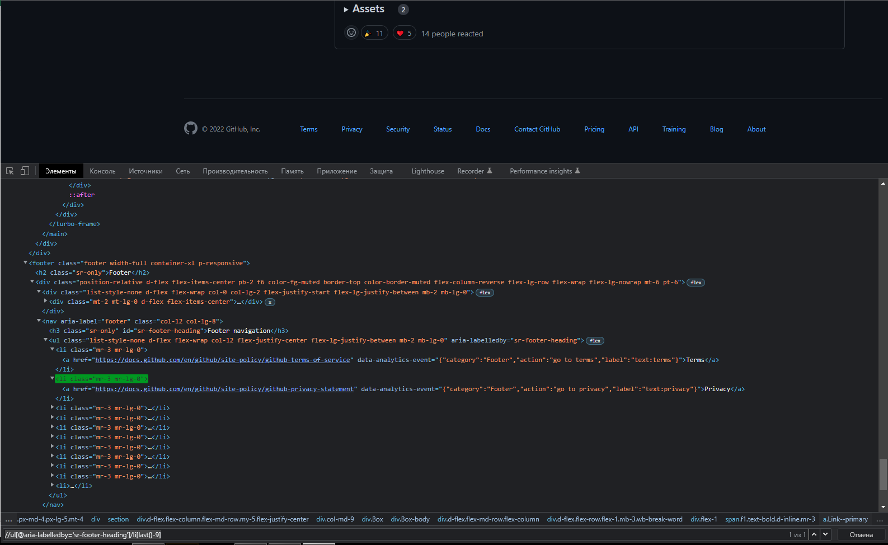

 |  | https://github.com/jquery/jquery-ui/releases
5. для CSS с использованием псевдоселекторов | css | ul[aria-labelledby="sr-footer-heading"]>li:first-child
 |  | ul[aria-labelledby="sr-footer-heading"]>li:last-child
 |  | ul[aria-labelledby="sr-footer-heading"]>li:nth-child(5)
 |  | ul[aria-labelledby="sr-footer-heading"]>li:not(:nth-child(5))

